Home
Availability 🏨
Overview 📊

Raimforest Hotels
Transaction 💰

Settings ⚙
Deep Dive 📋

Overview
SALES ANALYSIS
Raimforest Hotels
jueves, 4 de Junio de 2026

Overview
Deep Dive

Revenue
Actual Revenue | 39.85%
Revenue Target | 60.15%
ADR
ADR Target
$129.56
$154.45
Poor 👎🏻
RNS
RNS Target
143
301
Poor 👎🏻
Occ(%)
Occ(%) Target
11.25%
23.68%
Poor 👎🏻
RevPar
RevPar Target
$14.58
$36.58
Poor 👎🏻
Availability
1,271

$18,527.00
Goal

Revenue Target
39.85%
$46,490.00
Goal
83.88%
Goal
47.51%
Goal
47.51%
Goal
39.85%

Poor 👎🏻

Revenue Share Analysis

Revenue Distribution and Share per Hotel
 | Actual Revenue | Rev Share(%)
Tarapoto | $159,428.00 | 37.41%
Kuelap | $124,332.00 | 29.18%
Ucayali | $99,574.00 | 23.37%
Iquitos | $24,271.00 | 5.70%
Puerto Maldonado | $18,527.00 | 4.35%
Revenue Share per Segment
 | Total
Corporativo | 39.17%
Directo | 14.03%
Ecommerce | 9.82%
T&T | 36.97%
$18.5K
Revenue Share per Quarter/Segment
 | Corporativo | Directo | Ecommerce | T&T
Q1 | 15.13% | 31.67% | 21.94% | 31.25%
Q2 | 34.64% | 25.26% | 14.94% | 25.16%
Q3 | 20.06% | 31.86% | 20.03% | 28.05%
Q4 | 25.75% | 27.91% | 28.41% | 17.93%

Revenue Share per Month/Segment
 | Corporativo | Directo | Ecommerce | T&T
Ene | 7.89% | 32.76% | 25.30% | 34.05%
Feb | 20.17% | 28.16% | 9.32% | 42.35%
Mar | 18.53% | 35.26% | 35.66% | 10.54%
Abr | 38.16% | 36.03% | 6.75% | 19.06%
May | 31.31% | 26.18% | 19.62% | 22.88%
Jun | 36.40% | 17.22% | 14.54% | 31.83%
Jul | 39.17% | 14.03% | 9.82% | 36.97%
Ago | 18.53% | 41.61% | 6.41% | 33.46%
Set | 14.27% | 24.70% | 44.93% | 16.11%
Oct | 47.57% | 20.64% | 23.16% | 8.63%
Nov | 21.07% | 24.81% | 33.52% | 20.59%
Dic | 6.66% | 40.24% | 27.89% | 25.21%

Revenue, ADR & Room Nights Performance

Revenue: Actual vs. Budget per Year
 | Actual | Budget
2024 | $18,527.00 | $46,490.00
Revenue: Actual vs. Budget per Quarter
 | Actual | Budget
Q1 | $162,205.00 | $176,435.00
Q2 | $200,102.00 | $144,905.00
Q3 | $128,209.00 | $128,316.00
Q4 | $162,622.00 | $112,291.00
Revenue: Actual vs. Budget per Month
 | Actual | Budget
Ene | $61,078.00 | $53,329.00
Feb | $60,444.00 | $56,157.00
Mar | $40,683.00 | $66,949.00
Abr | $45,121.00 | $52,717.00
May | $84,798.00 | $39,645.00
Jun | $70,183.00 | $52,543.00
Jul | $18,527.00 | $46,490.00
Ago | $65,989.00 | $41,767.00
Set | $43,693.00 | $40,059.00
Oct | $54,468.00 | $46,384.00
Nov | $60,813.00 | $28,122.00
Dic | $47,341.00 | $37,785.00

ADR: Actual vs. Budget per Year
 | Actual | budget
2024 | $129.56 | $154.45
ADR: Actual vs. Budget per Quarter
 | Actual | Budget
Q1 | $142.66 | $151.58
Q2 | $144.69 | $147.11
Q3 | $149.25 | $149.55
Q4 | $147.84 | $137.28
ADR: Actual vs. Budget per Month
 | Actual | Budget
Ene | $148.61 | $149.38
Feb | $140.90 | $157.74
Mar | $136.98 | $148.45
Abr | $140.56 | $137.64
May | $147.22 | $139.60
Jun | $144.41 | $165.23
Jul | $129.56 | $154.45
Ago | $159.39 | $145.53
Set | $144.68 | $148.37
Oct | $150.88 | $144.95
Nov | $145.83 | $127.25
Dic | $147.02 | $136.41

RNS: Actual vs. Budget per Year
 | Actual | Budget
2024 | 4,479 | 3,825
RNS: Actual vs. Budget per Quarter
 | Actual | Budget
Q1 | 1,137 | 1,164
Q2 | 1,383 | 985
Q3 | 859 | 858
Q4 | 1,100 | 818
RNS: Actual vs. Budget per Month
 | #Actual RNS | #Budget RNS
Ene | 411 | 357
Feb | 429 | 356
Mar | 297 | 451
Abr | 321 | 383
May | 576 | 284
Jun | 486 | 318
Jul | 143 | 301
Ago | 414 | 287
Set | 302 | 270
Oct | 361 | 320
Nov | 417 | 221
Dic | 322 | 277

RevPar & Occupancy Performance

RevPar: Actual vs. Budget per Year
 | Actual | Budget
2024 | $14.58 | $36.58
RevPar: Actual vs. Budget per Quarter
 | Actual | Budget
Q1 | $43.47 | $47.29
Q2 | $53.63 | $38.84
Q3 | $33.99 | $34.02
Q4 | $43.11 | $29.77
RevPar: Actual vs. Budget per Month
 | Actual | Budget
Ene | $48.06 | $41.96
Feb | $50.84 | $47.23
Mar | $32.01 | $52.67
Abr | $36.68 | $42.86
May | $66.72 | $31.19
Jun | $57.06 | $42.72
Jul | $14.58 | $36.58
Ago | $51.92 | $32.86
Set | $35.52 | $32.57
Oct | $42.85 | $36.49
Nov | $49.44 | $22.86
Dic | $37.25 | $29.73

Occ(%): Actual vs. Budget per Year
 | Actual | Budget
2024 | 11.25 % | 23.68 %
Occ(%): Actual vs. Budget per Quarter
 | Actual | Budget
Q3 | 11.25 % | 23.68 %
Occ(%): Actual vs. Budget per Month
 | Actual | Budget
Jul | 11.25 % | 23.68 %

 | *The visuals in this section do not interact with the 'Segment' slicer.

Deep Dive
SALES ANALYSIS
Raimforest Hotels
jueves, 4 de Junio de 2026

Overview
Deep Dive

Revenue per Segment: Actual vs. Budget vs. LY
 | LY | Actual | Budget
Corporativo | $111,431.00 | $117,817.00 | $115,251.00
Directo | $127,288.00 | $97,477.00 | $109,703.00
Ecommerce | $91,624.00 | $103,631.00 | $106,090.00
T&T | $94,202.00 | $121,346.00 | $148,128.00
Total Revenue: Actual vs. Budget vs. LY
 | LY | Actual | Budget
Total | $424,545.00 | $440,271.00 | $479,172.00
Total Actual vs LY
Total Actual vs BU
3.70%
-8.12%
BU vs. LY
12.87%

ADR per Segment: Actual vs. Budget vs. LY
 | LY | Actual | Budget
Corporativo | $95.08 | $94.63 | $100.83
Directo | $98.75 | $98.36 | $95.06
Ecommerce | $102.03 | $98.70 | $96.18
T&T | $97.32 | $96.92 | $98.88
Total ADR: Actual vs. Budget vs. LY
 | LY | Actual | Budget
Total | $98.12 | $97.02 | $97.83
Total Actual vs LY
Total Actual vs BU
-1.12%
-0.83%
BU vs. LY
-0.29%

RNS per Segment: Actual vs. Budget vs. LY
 | LY | Actual | Budget
Corporativo | 1,172 | 1,245 | 1,143
Directo | 1,289 | 991 | 1,154
Ecommerce | 898 | 1,050 | 1,103
T&T | 968 | 1,252 | 1,498
Total RNS: Actual vs. Budget vs. LY
 | LY | Actual | Budget
Total | 4,327 | 4,538 | 4,898
Total Actual vs LY
Total Actual vs BU
4.88%
-7.35%
BU vs. LY
13.20%

LY RevShare per Segment
 | Total
Ecommerce | 21.58%
T&T | 22.19%
Corporativo | 26.25%
Directo | 29.98%
Actual RevShare per Segment
 | Total
Directo | 22.14%
Ecommerce | 23.54%
Corporativo | 26.76%
T&T | 27.56%
Budget RevShare per Segment
 | Total
Ecommerce | 22.14%
Directo | 22.89%
Corporativo | 24.05%
T&T | 30.91%

Revenue Trends per Segment/Month
 | Corporativo | Directo | Ecommerce | T&T
Ene | $840.00 | $15,480.00 | $7,310.00 | $5,751.00
Feb | $11,016.00 | $2,610.00 | $14,924.00 | $11,760.00
Mar | $8,800.00 | $8,288.00 | $9,919.00 | $10,881.00
Abr | $16,471.00 | $19,895.00 | $8,640.00 | $2,860.00
May | $2,418.00 | $3,708.00 | $12,430.00 | $5,390.00
Jun | $7,410.00 | $9,095.00 | $5,368.00 | $13,689.00
Jul | $19,038.00 | $14,490.00 | $10,920.00 | $17,098.00
Ago | $13,066.00 | $11,750.00 | $1,430.00 | $8,148.00
Set | $13,205.00 | $1,728.00 | $8,094.00 | $12,035.00
Oct | $8,840.00 | $6,313.00 | $12,296.00 | $16,720.00
Nov | $14,013.00 | $1,177.00 | $8,918.00 | $9,718.00
Dic | $2,700.00 | $2,943.00 | $3,382.00 | $7,296.00
ADR Trends per Segment/Month
 | Corporativo | Directo | Ecommerce | T&T
Ene | $105.00 | $90.00 | $86.00 | $81.00
Feb | $81.00 | $87.00 | $91.00 | $112.00
Mar | $100.00 | $112.00 | $91.00 | $93.00
Abr | $91.00 | $115.00 | $108.00 | $110.00
May | $93.00 | $103.00 | $113.00 | $98.00
Jun | $95.00 | $85.00 | $88.00 | $81.00
Jul | $114.00 | $90.00 | $104.00 | $103.00
Ago | $94.00 | $94.00 | $110.00 | $97.00
Set | $95.00 | $108.00 | $114.00 | $83.00
Oct | $104.00 | $107.00 | $106.00 | $110.00
Nov | $81.00 | $107.00 | $91.00 | $113.00
Dic | $108.00 | $109.00 | $89.00 | $96.00
RNS Trends per Segment/Month
 | Corporativo | Directo | Ecommerce | T&T
Ene | 8 | 172 | 85 | 71
Feb | 136 | 30 | 164 | 105
Mar | 88 | 74 | 109 | 117
Abr | 181 | 173 | 80 | 26
May | 26 | 36 | 110 | 55
Jun | 78 | 107 | 61 | 169
Jul | 167 | 161 | 105 | 166
Ago | 139 | 125 | 13 | 84
Set | 139 | 16 | 71 | 145
Oct | 85 | 59 | 116 | 152
Nov | 173 | 11 | 98 | 86
Dic | 25 | 27 | 38 | 76

Actual Rev YTD
 | Total
Ene | $29,381.00
Feb | $69,691.00
Mar | $107,579.00
Abr | $155,445.00
May | $179,391.00
Jun | $214,953.00
Jul | $276,499.00
Ago | $310,893.00
Set | $345,955.00
Oct | $390,124.00
Nov | $423,950.00
Dic | $440,271.00
Budget Rev YTD
 | Total
Ene | $41,786.00
Feb | $68,637.00
Mar | $107,201.00
Abr | $141,899.00
May | $165,924.00
Jun | $214,870.00
Jul | $266,617.00
Ago | $297,814.00
Set | $339,803.00
Oct | $378,842.00
Nov | $437,374.00
Dic | $479,172.00

Settings
Overview
Fecha: | 2026-06-04
Actual Revenue | $18,527.00 | 39.85% |  | $18.5K |  | Paracas | Ucayali
Revenue Target | $46,490.00 | 60.15% |  |  |  | Cusco | Kuelap
Goal Rev(%) | 39.85% | 2024 |  |  |  | Sacred Valley | Tarapoto
Status Goal Rev | Poor 👎🏻 | Poor 👎🏻 | Fair 🤏🏻 | Good 👍🏻 |  | Colca | Puerto Maldonado
ADR | $129.56 | 83.88% |  |  |  | Vichayito | Iquitos
ADR Target | $154.45 | 16.12% |  |  |  | Sarapiquí | Tambopata
Goal ADR(%) | 83.88% |  |  |  |  | Nodo Cusco Garcilaso | Amazonas
Status Goal ADR | Poor 👎🏻 | Poor 👎🏻 | Fair 🤏🏻 | Good 👍🏻 |  | Nodo Cusco Santa Teresa | Machu Picchu
RNS | 143 | 47.51%
RNS Target | 301 | 52.49%
Goal RNS(%) | 47.51%
Status Goal RNS | Poor 👎🏻 | Poor 👎🏻 | Fair 🤏🏻 | Good 👍🏻
Occupancy(%) | 11.25%
Occupancy(%) Target | 23.68%
Goal Occupancy(%) | 47.51%
Status Goal Occupancy | Poor 👎🏻 | Poor 👎🏻 | Fair 🤏🏻 | Good 👍🏻
RevPar | $14.58
RevPar Target | $36.58
Goal RevPar(%) | 39.85%
Status Goal RevPar | Poor 👎🏻 | Poor 👎🏻 | Fair 🤏🏻 | Good 👍🏻
Availability | 1,271

Deep Dive
Actual Revenue | 440271
LY Revenue | 424545
Budget Revenue | 479172
Actual vs. LY(%) | 3.70%
Actual vs. Budget(%) | -8.12%
Budget vs. LY(%) | 12.87%
Actual ADR | 97.018730718
LY ADR | 98.115322394
Budget ADR | 97.830134749
Actual vs. LY(%) | -1.12%
Actual vs. Budget(%) | -0.83%
Budget vs. LY(%) | -0.29%
Actual RNS | 4,538
LY RNS | 4,327
Budget RNS | 4,898
Actual vs. LY(%) | 4.88% | 2025
Actual vs. Budget(%) | -7.35%
Budget vs. LY(%) | 13.20%

Imagen Dinámica
Hotel | Iquitos |  |  |  | Iquitos

 |  |  |  |  | Imagen | Hotel
 |  |  |  |  |  | All
 |  |  |  |  |  | Kuelap
 |  |  |  |  |  | Tarapoto
 |  |  |  |  |  | Puerto Maldonado
 |  |  |  |  |  | Iquitos
 |  |  |  |  |  | Tambopata
 |  |  |  |  |  | Amazonas
 |  |  |  |  | 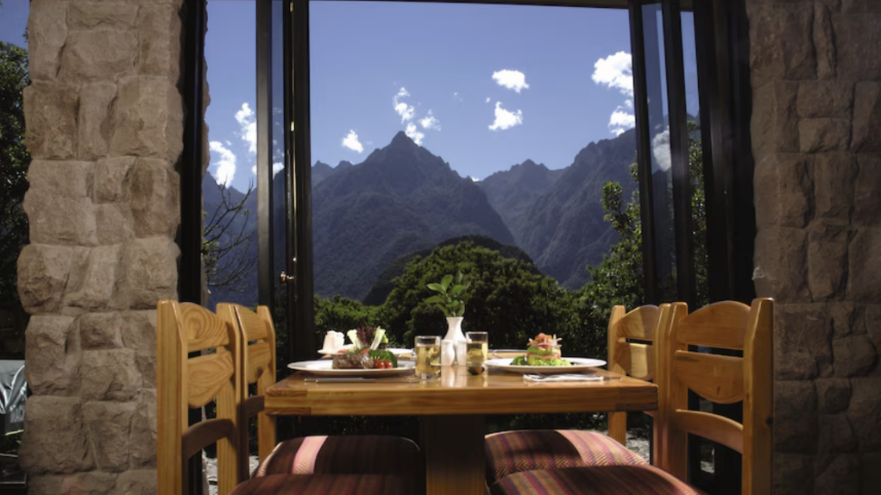 | Machu Picchu
 |  |  |  |  |  | Ucayali
 |  |  |  |  |  | Hotel nuevo 1
 |  |  |  |  |  | Hotel nuevo 2
 |  |  |  |  |  | Hotel nuevo 3

